GBDT調査
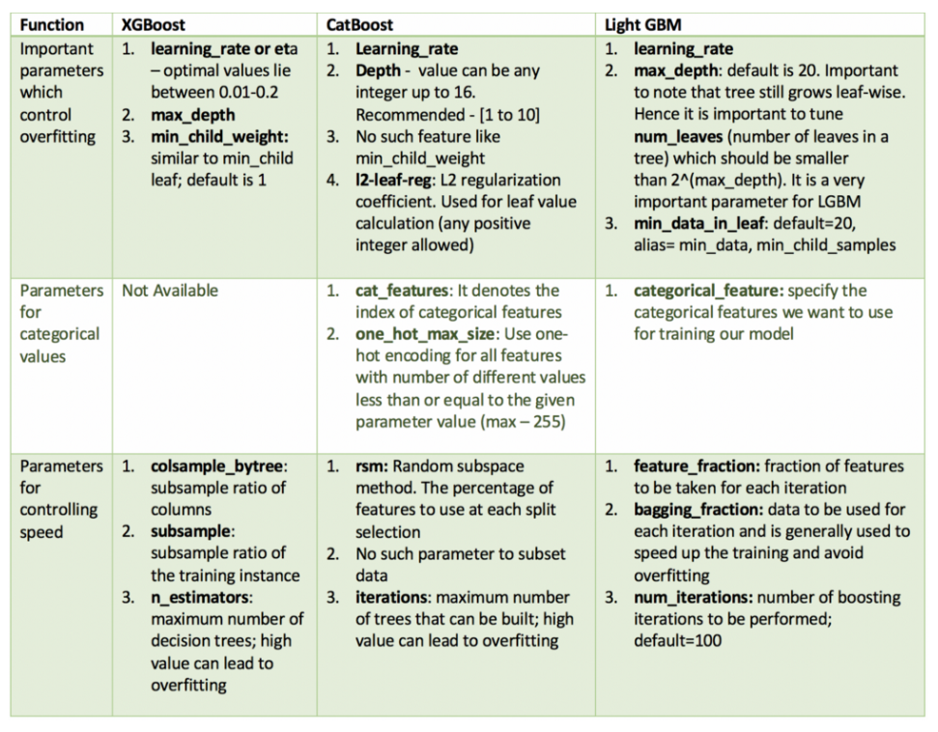
GBDT調査
1.0. | GBDT(Gradient Boosting Decision Tree)
 | 「勾配降下法(Gradient)」と「Boosting(アンサンブル)」、「決定木(Decision Tree)」を組み合わせた手法
 | ■GBDTの特徴（kaggleで勝つデータ分析の本より）
 |  | 特徴量は数値（カテゴリ型は必ずLabel-Encodingが必要）
 |  | 欠損値ありの特徴量でも問題ない（欠損値の補間しなくていい）
 |  | 変数間の相互作用が反映される（自前で特徴量同士足し算や掛け算などして別の特徴量作らなくていい？）
 |  | ランダムフォレストなどほかのMLのモデルに比べて精度高い
 |  | パラメータチューニングしなくても精度出やすい
 |  | 不要な特徴量あっても精度落ちにくい
 |  | 特徴量を規格化しなくていい（線形モデルは数値規格化しないと重み安定しない=解釈性が担保できない。精度は落ちないかもしれないが。）
 |  | カテゴリ変数をOne-Hot Encoding不要（線形モデルはOne-Hot列作らないとエラー）
 |  | 疎行列でも使える

2.0. | パラメータ（特に重要なのだけ）
 | 参考 | https://qiita.com/KROYO/items/6607bc77bb465f5e9a3a
2.1. | Random Forests（GBDTではないが比較として）
 | # | パラメータ名 | 役割
 | 1 | n_estimators | 木の数 (著者の経験的には 500 から 1000 程度）
 | 2 | max_features | 決定木を成長させる際に利用する特徴変数の数 (著者の経験的には sqrt(扱う特徴変数の数)前後
 | 3 | max_depth | 木の深さの最大値。高いと過学習しやすくなる。過学習する場合は設定する
 | 4 | class_weight | クラスラベルの比率に偏りがある場合は balanced または “balanced_subsample” を指定する

2.2. | XGBoost・LightGBM・CatBoost
 | 参考 | http://kamonohashiperry.com/archives/209
 |  | https://qiita.com/nabenabe0928/items/6b9772131ba89da00354
 |  | https://towardsdatascience.com/catboost-vs-light-gbm-vs-xgboost-5f93620723db
 |  | https://qiita.com/R1ck29/items/50ba7fa5afa49e334a8f
 |  | https://qiita.com/Mt_Taka/items/e12694aa5a7ed9539216
 |  | https://nykergoto.hatenablog.jp/entry/2019/03/29/%E5%8B%BE%E9%85%8D%E3%83%96%E3%83%BC%E3%82%B9%E3%83%86%E3%82%A3%E3%83%B3%E3%82%B0%E3%81%A7%E5%A4%A7%E4%BA%8B%E3%81%AA%E3%83%91%E3%83%A9%E3%83%A1%E3%83%BC%E3%82%BF%E3%81%AE%E6%B0%97%E6%8C%81%E3%81%A1
 | 大きく分けて3つ
2.2.1. | 全体パラメータ（GBDT全体を司る）
 | # | XGBoostのパラメータ名 | LightGBMのパラメータ名 | CatBoostのパラメータ名 | デフォルトの値(XGBoost) | 役割 | 引数
 | 1 | booster | boosting_type | bootstrap_type | gbtree | 実行するモデルのタイプをツリーモデルか線形モデルのどちらかを指定できる。 | gbtree: ツリーモデル gblinear: 線形モデル
 | 2 | silent | silent | logging_level? | 0 | モデルの実行結果を出力するかどうかを決めることができる。モデルを理解する上で、0のままにしておく方が良いとされている。 | 0:出力結果を表示する 1:出力結果を表示しない
 | 3 | nthread | num_threads aliases: num_thread, nthread, nthreads, n_jobs | thread_count | not set | 並列処理のためのコア数などを指定できる。フルコアで実行したい場合は何も指定しなければ自動的にフルコアになる。

2.2.2. | ブースターパラメータ（各ステップでツリーなどのブースティングを司る）
 | 赤字のパラメータを特にチューニングすべき
 | # | XGBoostのパラメータ名 | LightGBMのパラメータ名 | CatBoostのパラメータ名 | デフォルトの値(XGBoost) | 役割 | 引数
 | 1 | eta (learning_rate でも指定できる) | learning_rate | learning_rate Alias（別名。この名前でもいける）: eta | 0.3 | 学習率 葉の重みをこの値で掛け算して予測値を作る 小さくすることで、モデルの頑健性を高めること | 0.01〜0.2の値になることが多いらしい。
 | 2 | min_child_weigh | min_data_in_leaf Alias: min_data, min_child_samples | なし | 1 | 子ノードにおいて観察されるデータの重み付けの合計値の最小の値で、過学習を避けるために用いられる。 高い値にすることで特定のサンプルに観察されるような傾向を学習することを避けられる。ただし、高くし過ぎるとフィッティングが悪くなる。
 | 3 | max_depth | max_depth num_leaves ※num_leaves=2^max_depth になるようにしないとダメ！！！ ノード数の上限よりも大きくなるため | depth Alias: max_depth | 6 | 木の深さの最大値 過学習を制御するために用いられる。 高いと過学習しやすくなる。
 | 4 | max_leaf_nodes | なし？ | max_leaves Alias: num_leaves |  | 木の終端ノードの最大値 max_depthの代わりに用いる n本を指定したら、n^2個の枝を生み出す。 XGBoostではこれが指定された場合は、max_depthは無効化される。
 | 5 | gamma | gamma |  | 0 | 分割が、損失関数の減少に繋がる場合にのみノードの分割を行う。 モデルをより保守的にする。 値は損失関数に応じて大きく変わり、チューニングが必要である。
 | 6 | max_delta_step | max_delta_step |  | 0 | 各木のウェイトの推定に制約をかけることができる。 0の場合は制約なしで、正数値を取るとモデルがより保守的になる。 通常は必要とされないが、不均衡データの分類の際に用いる。
 | 7 | subsample | subsample | subsample | 1 | 各木においてランダムに抽出される標本の割合 小さくすることで、過学習を避けることができるが保守的なモデルとなる。 | 0.5〜1の値になることが多いらしい
 | 8 | colsample_bytree | colsample_bytree |  | 1 | 各木においてランダムに抽出される列の割合 | 0.5〜1の値になることが多いらしい
 | 9 | colsample_bylevel | feature_fraction? |  | 1 | 各レベル単位での、分割における列のsubsample比率 subsampleとcolsample_bytreeで十分なので、あまり使わないが、探索してみるのも良いかもしれない
 | 10 | reg_lambda (lambda でも指定できる) | lambda_l1 |  | 1 | 重みに関するL2正則化項 多くのデータサイエンティストは使わないが、過学習を避けるためには用いられるべき
 | 11 | reg_alpha (alpha でも指定できる) | lambda_l2 | l2_leaf_reg | 0 | 重みに関するL1正則化項 高次元の場合に用いるらしい
 | 12 | n_estimators ※最新版のドキュメントにはなし num_roundのこと 古いverのパラメータ？ | num_iterations ※num_iteration, n_iter, num_tree, num_trees, num_round, num_rounds, num_boost_round, n_estimators という名前で呼び出すことも可能 | iterations Aliases（別名。この名前でもいける）: num_boost_round n_estimators num_trees | 100 (LightGBMでのデフォルト | 決定木の数 | これはパラメータチューニングしてはダメ https://amalog.hateblo.jp/entry/hyper-parameter-search
 | 13 | scale_pos_weight |  |  | 1 | 不均衡データの際に、0以上の値を取ることで、収束を早めることができる
 |  |  |  | bagging_temperature
 |  |  |  | sampling_frequency
 |  |  |  | sampling_unit
 |  |  |  | mvs_reg
 |  |  |  | od_wait
 |  |  |  | od_pval
 |  |  |  | od_type
2.2.3. | 学習タスクパラメータ
 | # | XGBoostのパラメータ名 | LightGBMのパラメータ名 | CatBoostのパラメータ名 | デフォルトの値(XGBoost) | 役割 | 引数
 | 1 | objective | objective | loss_function Alias: objective | reg:linear | 最小化させるべき損失関数を指定する | binary:logistic→2項分類で確率を返す。 multi:softmax→多項分類でクラスの値を返す。 （num_classでクラス数の指定が必要） multi:softprob→softmaxと同じだが、確率を返す。
 | 2 | eval_metric | metric | eval_metric | according to objective | 検証を行うためのデータの評価指標 | rmse – root mean square error mae – mean absolute error logloss – negative log-likelihood error – Binary classification error rate (0.5 threshold) merror – Multiclass classification error rate mlogloss – Multiclass logloss auc: Area under the curve
 | 3 | seed | seed aliases: random_seed, random_state | random_seed Alias: random_state | 0 | ランダムなシード番号 再現可能なデータを生み出すために、あるいはパラメータチューニングの際に用いる
 |  |  |  | use_best_model |  | Trueにしておく。評価用のeval_setがfitのパラメータとして必要になる

3.0. | GBDTのパラメータチューニングのアプローチ
 | 参考 | http://kamonohashiperry.com/archives/209
 | チューニングは非常に複雑で、理想的なパラメータについてはケースバイケースで何とも言えない

 | 1.相対的に高い学習率を選択する
 | 一般的な学習率0.1はうまくいくが、ケースによっては0.05から0.3の間でもうまくいく
 | 学習率を求めるために、クロスバリデーションによって最適な木の数を決定する

 | 2.木に関するパラメータをチューニングする
 | 固定された学習率や木の数のもとで、max_depth, min_child_weight, gamma, subsample, colsample_bytreeをチューニングする

 | 3.正則化パラメータをチューニングする
 | lambda, alphaなどのパラメータをチューニングすることで、モデルの複雑さを減らし、パフォーマンスを高める

 | 4.学習率を下げ、最適なパラメータを決定する

 | https://towardsdatascience.com/catboost-vs-light-gbm-vs-xgboost-5f93620723db

